Solicitud gráfica
 | Área: | Ciencias Naturales |  |  | Fecha:
 | Grado: | 8 |  |  | 2016-03-25
 | Título del tema: | El sistema endocrino |  |  | ¿Cuaderno de estudio o recurso? | Recurso
 | Editor: | Miguel Aljure |  |  | Motor del recurso | F13

 | Código guión o recurso: | CN_08_02_CO_REC200 | ← Para determinar este código, visite la hoja de Ayuda
 |  |  |  |  | ESPECIFICACIÓN DE ARCHIVOS A ENTREGAR
Núm. | Archivo Shutterstock o ruta en web | Imagen para: | Tipo | Ubicación de la imagen en el recurso F13 | Nombre imagen SMALL | Tamaño imagen SMALL | Nombre imagen ZOOM | Tamaño imagen ZOOM | Descripción | Observaciones
IMG01 | Ver comentarios | Recurso F13 | Ilustración | Simple | CN_08_02_CO_REC200_IMG01n.jpg | 240 x 375 px | CN_08_02_CO_REC200_IMG01a.jpg | 800 x 460 px | Tres glándulas tiroides, representando tres enfermedades | 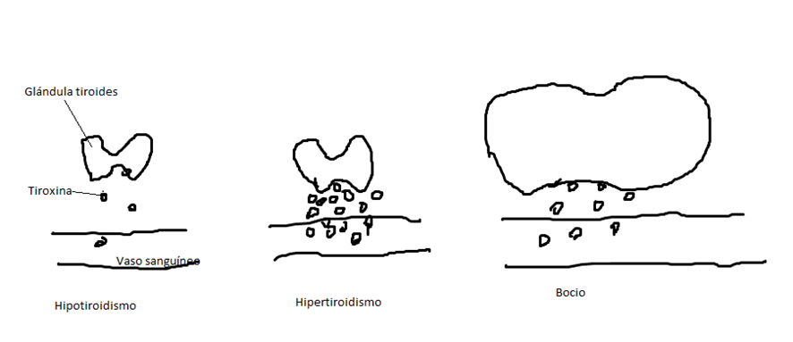 Hacer una ilustración de la glándula tiroides (se ve así: shutterstock 265675160), de la cual salen hormonas (pueden ser unas bolitas) que van a un vaso sanguíneo. Hacer que salgan poquitas bolitas, y escribir debajo "Hipotiroidismo". Hacer el mismo dibujo, pero esta vez con muchas bolitas saliendo hacia el vaso sanguíneo, y escribir debajo "Hipertiroidismo". Hacer un tercer dibujo, en el que la glándula tiroides es notáblemente más grande y su forma se altera un poco, como si estuviera hinchada, y la cantidad de bolitas que salen es intermedia. Escribir debajo "Bocio". Al menos en uno de los dibujos se deben identificar la "Glándula tiroides" y la hormona "Tiroxoina", asi como el "Vaso sanguíneo".

